모델정의
카피원본 | 번호 | 모델 패턴 | 속성개요 | 모델 알고리즘 | 모델 학습일수 | 모델 학습간격 | 실행 투표방식 | 실행 기간
 | 0001 | nopattern | narion3rate | bayes | 730 | 30 | 1and2and3 | 20180101~20191020
 | 0002 | alevelcount | narion3rate | bayes | 730 | 30 | 1and2and3 | 20180101~20191020
0001 | 0015 | nopattern | ranknationrate | bayes | 730 | 30 | 1and2and3 | 20180101~20191129
0015 | 0016 | turn | ranknationrate | bayes | 1460 | 30 | 1and2and3 | 20180101~20191129
0016 | 0017 | turn+alevelcnt | ranknationrate | bayes | 1825 | 30 | 1and2and3 | 20180101~20191129
0017 | 0018 | jyocd+turn | ranknationrate | bayes | 1825 | 30 | 1and2and3 | 20180101~20191020
0002 | 0008 | jyocd | narion3rate | bayes | 1460 | 30 | 1and2and3 | 20180101~20191020
0008 | 0009 | turn | narion3rate | bayes | 1460 | 30 | 1and2and3 | 20180101~20191020
0050 | 0051 | turn | ranknationrate | J45 | 1460 | 360 | 1and2and3 | 20180101~20191020 | 모델생성시간 너무 걸림
0009 | 0010 | turn+alevelcnt | narion3rate | bayes | 1825 | 30 | 1and2and3 | 20180101~20191020
0008 | 0020 | jyocd | ranknationrate | bayes | 1460 | 30 | 1and2and3 | 20180101~20191129
0041 | 0050 | nopattern | ranknationrate | J45 | 730 | 30 | 1and2and3 | 20180101~20191020
0012 | 0021 | turn+racetype | ranknationrate | bayes | 1825 | 30 | 1and2and3 | 20180101~20191129
0021 | 0022 | turn+raceno | ranknationrate | bayes | 1825 | 30 | 1and2and3 | 20180101~20191129
0022 | 0023 | jyocd+raceno | ranknationrate | bayes | 1825 | 30 | 1and2and3 | 20180101~20191020
0015 | 0041 | nopattern | ranknationrate | filter_bayes | 730 | 30 | 1and2and3 | 20180101~20191129
0051 | 0052 | jyocd | ranknationrate | J45 | 1825 | 730 | 1and2and3 | 20180101~20191020
0016 | 0042 | turn | ranknationrate | filter_bayes | 1460 | 30 | 1and2and3 | 20180101~20191129
0020 | 0049 | jyocd | ranknationrate | filter_bayes | 1460 | 30 | 1and2and3 | 20180101~20191129
 | 0003 | nopattern | entry | bayes | 730 | 30 | 1and2and3 | 20180101~20191129
 | 0005 | jyocd | entry | bayes | 1460 | 30 | 1and2and3 | 20180101~20191129
 | 0006 | turn | entry | bayes | 1460 | 30 | 1and2and3 | 20180101~20191129
 | 0007 | turn+alevelcnt | entry | bayes | 1825 | 30 | 1and2and3 | 20180101~20191129
0007 | 0011 | turn+raceno | entry | bayes | 1825 | 30 | 1and2and3 | 20180101~20191129
0011 | 0012 | turn+racetype | entry | bayes | 1825 | 30 | 1and2and3 | 20180101~20191129
0003 | 0024 | nopattern | nationlocalrate | bayes | 730 | 30 | 1and2and3 | 20180101~20191020 | 2019-11-26
0024 | 0025 | jyocd | nationlocalrate | bayes | 1460 | 30 | 1and2and3 | 20180101~20191020 | 2019-11-26
0024 | 0026 | turn | nationlocalrate | bayes | 1460 | 30 | 1and2and3 | 20180101~20191020 | 2019-11-26
0024 | 0027 | racetype | nationlocalrate | bayes | 1460 | 30 | 1and2and3 | 20180101~20191020 | 2019-11-26
0024 | 0028 | raceno | nationlocalrate | bayes | 1460 | 30 | 1and2and3 | 20180101~20191020 | 2019-11-26
0015 | 0037 | nopattern | nation2rate | bayes | 730 | 30 | 1and2and3 | 20180101~20191020 | 2019-11-26
0006 | 0038 | turn | nation2rate | bayes | 1460 | 30 | 1and2and3 | 20180101~20191020 | 2019-11-26
0037 | 0039 | nopattern | nationrate | bayes | 730 | 30 | 1and2and3 | 20180101~20191020
0038 | 0040 | turn | nationrate | bayes | 1460 | 30 | 1and2and3 | 20180101~20191020
0012 | 0013 | turn+level1 | entry | bayes | 1825 | 30 | 1and2and3 | 20180101~20191129
0013 | 0014 | jyocd+turn | entry | bayes | 1825 | 30 | 1and2and3 | 20180101~20191020
0006 | 0019 | racetype | entry | bayes | 730 | 30 | 1and2and3 | 20180101~20191129
0003 | 0043 | nopattern | entry | filter_bayes | 730 | 30 | 1and2and3 | 20180101~20191129
0001 | 0045 | nopattern | narion3rate | filter_bayes | 730 | 30 | 1and2and3 | 20180101~20191020
0009 | 0046 | turn | narion3rate | filter_bayes | 1460 | 30 | 1and2and3 | 20180101~20191020
0006 | 0044 | turn | entry | filter_bayes | 1460 | 30 | 1and2and3 | 20180101~20191129
0008 | 0048 | jyocd | narion3rate | filter_bayes | 1460 | 30 | 1and2and3 | 20180101~20191020
0005 | 0047 | jyocd | entry | filter_bayes | 1460 | 30 | 1and2and3 | 20180101~20191129
0041 | 0053 | nopattern | entry+rankrate | bayes | 730 | 30 | 1and2and3 | 20180101~20191020
0053 | 0054 | jyocd | entry+rankrate | bayes | 1825 | 30 | 1and2and3 | 20180101~20191020
0053 | 0055 | turn | entry+rankrate | bayes | 1460 | 30 | 1and2and3 | 20180101~20191020
0055 | 0056 | nopattern | sodds+rankrate | bayes | 730 | 30 | 1and2and3 | 20180101~20191020 | 옺즈포함모델은 2019년도만 결과 생성한다.
0055 | 0057 | jyocd | sodds+rankrate | bayes | 1825 | 30 | 1and2and3 | 20180101~20191020
0055 | 0058 | turn | sodds+rankrate | bayes | 1460 | 30 | 1and2and3 | 20180101~20191020
0055 | 0059 | nopattern | odds1+rankrate | bayes | 730 | 30 | 1and2and3 | 20180101~20191020
0055 | 0060 | jyocd | odds1+rankrate | bayes | 1825 | 30 | 1and2and3 | 20180101~20191020
0055 | 0061 | turn | odds1+rankrate | bayes | 1460 | 30 | 1and2and3 | 20180101~20191020
0017 | 0062 | turn+level1 | ranknationrate | bayes | 1825 | 30 | 1and2and3 | 20180101~20191129
0021 | 0063 | racetype | ranknationrate | bayes | 730 | 30 | 1and2and3 | 20180101~20191129
0007 | 0064 | turn+alevelcnt | entry | filter_bayes | 1825 | 30 | 1and2and3 | 20180101~20191129
0011 | 0065 | turn+raceno | entry | filter_bayes | 1825 | 30 | 1and2and3 | 20180101~20191129
0012 | 0066 | turn+racetype | entry | filter_bayes | 1825 | 30 | 1and2and3 | 20180101~20191129
0013 | 0067 | turn+level1 | entry | filter_bayes | 1825 | 30 | 1and2and3 | 20180101~20191129
0019 | 0068 | racetype | entry | filter_bayes | 730 | 30 | 1and2and3 | 20180101~20191129
0017 | 0069 | turn+alevelcnt | ranknationrate | filter_bayes | 1825 | 30 | 1and2and3 | 20180101~20191129
0022 | 0070 | turn+raceno | ranknationrate | filter_bayes | 1825 | 30 | 1and2and3 | 20180101~20191129
0021 | 0071 | turn+racetype | ranknationrate | filter_bayes | 1825 | 30 | 1and2and3 | 20180101~20191129
0017 | 0072 | turn+level1 | ranknationrate | filter_bayes | 1825 | 30 | 1and2and3 | 20180101~20191129
0016 | 0073 | racetype | ranknationrate | filter_bayes | 730 | 30 | 1and2and3 | 20180101~20191129

모델패턴추출: 20180101-20190720 모델패턴적용:20190721-20191020
insert into rank_model values('0024','nopattern','nationlocalrate','bayes',730,30,'1and2and3','20180101~20191020');
insert into rank_model values('0025','jyocd','nationlocalrate','bayes',1460,30,'1and2and3','20180101~20191020');
insert into rank_model values('0026','turn','nationlocalrate','bayes',1460,30,'1and2and3','20180101~20191020');
insert into rank_model values('0027','racetype','nationlocalrate','bayes',1460,30,'1and2and3','20180101~20191020');
insert into rank_model values('0028','raceno','nationlocalrate','bayes',1460,30,'1and2and3','20180101~20191020');
insert into rank_model values('0029','nopattern','entry','bayes',1825,1825,'1and2and3','20180101~20191020');
insert into rank_model values('0030','nopattern','ym','bayes',1825,1825,'1and2and3','20180101~20191020');
insert into rank_model values('0031','nopattern','entry','J45',730,30,'1and2and3','20180101~20191020');
insert into rank_model values('0032','turn','entry','J45',1460,30,'1and2and3','20180101~20191020');
insert into rank_model values('0033','nopattern','nation3rate','J45',730,30,'1and2and3','20180101~20191020');
insert into rank_model values('0034','turn','nation3rate','J45',730,30,'1and2and3','20180101~20191020');
insert into rank_model values('0035','nopattern','entry','filter_bayes',730,30,'1and2and3','20180101~20191020');
insert into rank_model values('0036','turn','entry','filter_bayes',730,30,'1and2and3','20180101~20191020');
insert into rank_model values('0037','nopattern','nation2rate','bayes',730,30,'1and2and3','20180101~20191020');
insert into rank_model values('0038','turn','nation2rate','bayes',1460,30,'1and2and3','20180101~20191020');
insert into rank_model values('0039','nopattern','nationrate','bayes',730,30,'1and2and3','20180101~20191020');
insert into rank_model values('0040','turn','nationrate','bayes',1460,30,'1and2and3','20180101~20191020');
insert into rank_model values('0041','nopattern','ranknationrate','filter_bayes',730,30,'1and2and3','20180101~20191020');
insert into rank_model values('0042','turn','ranknationrate','filter_bayes',1460,30,'1and2and3','20180101~20191020');
insert into rank_model values('0043','nopattern','entry','filter_bayes',730,30,'1and2and3','20180101~20191020');
insert into rank_model values('0044','turn','entry','filter_bayes',1460,30,'1and2and3','20180101~20191020');
insert into rank_model values('0045','nopattern','narion3rate','filter_bayes',730,30,'1and2and3','20180101~20191020');
insert into rank_model values('0046','turn','narion3rate','filter_bayes',1460,30,'1and2and3','20180101~20191020');
insert into rank_model values('0047','jyocd','entry','filter_bayes',1460,30,'1and2and3','20180101~20191020');
insert into rank_model values('0048','jyocd','narion3rate','filter_bayes',1460,30,'1and2and3','20180101~20191020');
insert into rank_model values('0049','jyocd','ranknationrate','filter_bayes',1460,30,'1and2and3','20180101~20191020');
insert into rank_model values('0050','nopattern','ranknationrate','J48',730,30,'1and2and3','20180101~20191020');
insert into rank_model values('0051','turn','ranknationrate','J48',1460,360,'1and2and3','20180101~20191020');
insert into rank_model values('0052','jyocd','ranknationrate','J48',1825,730,'1and2and3','20180101~20191020');

2019/12/14 실험대상 모델을 아래와 같이 선별해서 진행한다.

카피원본 | 번호 | 모델 패턴 | attrubute | 모델 알고리즘 | 모델 학습일수 | 모델 학습간격 | 실행 투표방식 | 실행 기간 | no
 | 0003 | nopattern | entry | bayes | 730 | 30 | 1and2and3 | 20180101~20191129 | 2
 | 0005 | jyocd | entry | bayes | 1460 | 30 | 1and2and3 | 20180101~20191129 | 1
 | 0006 | turn | entry | bayes | 1460 | 30 | 1and2and3 | 20180101~20191129 | 4
 | 0007 | turn+alevelcnt | entry | bayes | 1825 | 30 | 1and2and3 | 20180101~20191129 | 6
0007 | 0011 | turn+raceno | entry | bayes | 1825 | 30 | 1and2and3 | 20180101~20191129 | 8
0011 | 0012 | turn+racetype | entry | bayes | 1825 | 30 | 1and2and3 | 20180101~20191129 | 9
0012 | 0013 | turn+level1 | entry | bayes | 1825 | 30 | 1and2and3 | 20180101~20191129 | 7
0001 | 0015 | nopattern | ranknationrate | bayes | 730 | 30 | 1and2and3 | 20180101~20191129 | 12
0015 | 0016 | turn | ranknationrate | bayes | 1460 | 30 | 1and2and3 | 20180101~20191129 | 14
0016 | 0017 | turn+alevelcnt | ranknationrate | bayes | 1825 | 30 | 1and2and3 | 20180101~20191129 | 16
0006 | 0019 | racetype | entry | bayes | 730 | 30 | 1and2and3 | 20180101~20191129 | 3
0008 | 0020 | jyocd | ranknationrate | bayes | 1460 | 30 | 1and2and3 | 20180101~20191129 | 11
0012 | 0021 | turn+racetype | ranknationrate | bayes | 1825 | 30 | 1and2and3 | 20180101~20191129 | 19
0021 | 0022 | turn+raceno | ranknationrate | bayes | 1825 | 30 | 1and2and3 | 20180101~20191129 | 18
0015 | 0041 | nopattern | ranknationrate | filter_bayes | 730 | 30 | 1and2and3 | 20180101~20191129 | 32
0016 | 0042 | turn | ranknationrate | filter_bayes | 1460 | 30 | 1and2and3 | 20180101~20191129 | 34
0003 | 0043 | nopattern | entry | filter_bayes | 730 | 30 | 1and2and3 | 20180101~20191129 | 22
0006 | 0044 | turn | entry | filter_bayes | 1460 | 30 | 1and2and3 | 20180101~20191129 | 24
0005 | 0047 | jyocd | entry | filter_bayes | 1460 | 30 | 1and2and3 | 20180101~20191129 | 21
0020 | 0049 | jyocd | ranknationrate | filter_bayes | 1460 | 30 | 1and2and3 | 20180101~20191129 | 31
0017 | 0062 | turn+level1 | ranknationrate | bayes | 1825 | 30 | 1and2and3 | 20180101~20191129 | 17
0021 | 0063 | racetype | ranknationrate | bayes | 730 | 30 | 1and2and3 | 20180101~20191129 | 13
0007 | 0064 | turn+alevelcnt | entry | filter_bayes | 1825 | 30 | 1and2and3 | 20180101~20191129 | 26
0011 | 0065 | turn+raceno | entry | filter_bayes | 1825 | 30 | 1and2and3 | 20180101~20191129 | 28
0012 | 0066 | turn+racetype | entry | filter_bayes | 1825 | 30 | 1and2and3 | 20180101~20191129 | 29
0013 | 0067 | turn+level1 | entry | filter_bayes | 1825 | 30 | 1and2and3 | 20180101~20191129 | 27 | turn | alvlcnt | lvl1
0019 | 0068 | racetype | entry | filter_bayes | 730 | 30 | 1and2and3 | 20180101~20191129 | 23 | 7 | 7 | 4 | 196
0017 | 0069 | turn+alevelcnt | ranknationrate | filter_bayes | 1825 | 30 | 1and2and3 | 20180101~20191129 | 36 | turn | lvl1 | lvl2
0022 | 0070 | turn+raceno | ranknationrate | filter_bayes | 1825 | 30 | 1and2and3 | 20180101~20191129 | 38 | 7 | 4 | 4 | 112
0021 | 0071 | turn+racetype | ranknationrate | filter_bayes | 1825 | 30 | 1and2and3 | 20180101~20191129 | 39
0017 | 0072 | turn+level1 | ranknationrate | filter_bayes | 1825 | 30 | 1and2and3 | 20180101~20191129 | 37 | turn | apos
0016 | 0073 | racetype | ranknationrate | filter_bayes | 730 | 30 | 1and2and3 | 20180101~20191129 | 33 | 7 | 16 | 1 | 112
0012 | 0074 | turn+timezone | entry | bayes | 1825 | 30 | 1and2and3 | 20180101~20191129 | 10
0021 | 0075 | turn+timezone | ranknationrate | bayes | 1825 | 30 | 1and2and3 | 20180101~20191129 | 20
0066 | 0076 | turn+timezone | entry | filter_bayes | 1825 | 30 | 1and2and3 | 20180101~20191129 | 30 | 2
0071 | 0077 | turn+timezone | ranknationrate | filter_bayes | 1825 | 30 | 1and2and3 | 20180101~20191129 | 40 | 2
 | 0079 | turn+acount+level1 | ranknationrate | bayes | 2190 | 30 | 1and2and3 | 20180101~20191129 | 15 | 2
 | 0080 | turn+acount+level1 | ranknationrate | filter_bayes | 2190 | 30 | 1and2and3 | 20180101~20191129 | 35 | 2
 | 0081 | turn+acount+level1 | entry | bayes | 2190 | 30 | 1and2and3 | 20180101~20191129 | 5
 | 0082 | turn+acount+level1 | entry | filter_bayes | 2190 | 30 | 1and2and3 | 20180101~20191129 | 25
0062 | 0086 | turn+level12 | ranknationrate | bayes | 1825 | 30 | 1and2and3 | 20180101~20191129 | 41
0072 | 0087 | turn+level12 | ranknationrate | filter_bayes | 1825 | 30 | 1and2and3 | 20180101~20191129 | 42
0013 | 0088 | turn+level12 | entry | bayes | 1825 | 30 | 1and2and3 | 20180101~20191129 | 43
0067 | 0089 | turn+level12 | entry | filter_bayes | 1825 | 30 | 1and2and3 | 20180101~20191129 | 44
0062 | 0090 | turn+apos | ranknationrate | bayes | 1825 | 30 | 1and2and3 | 20180101~20191129 | 45
0072 | 0091 | turn+apos | ranknationrate | filter_bayes | 1825 | 30 | 1and2and3 | 20180101~20191129 | 46
0013 | 0092 | turn+apos | entry | bayes | 1825 | 30 | 1and2and3 | 20180101~20191129 | 47
0067 | 0093 | turn+apos | entry | filter_bayes | 1825 | 30 | 1and2and3 | 20180101~20191129 | 48
0086 | 0094 | turn+rank1+level1 | ranknationrate | bayes | 1825 | 30 | 1and2and3 | 20180101~20191129 | 49
0087 | 0095 | turn+rank1+level1 | ranknationrate | filter_bayes | 1825 | 30 | 1and2and3 | 20180101~20191129 | 50
0088 | 0096 | turn+rank1+level1 | entry | bayes | 1825 | 30 | 1and2and3 | 20180101~20191129 | 51
0089 | 0097 | turn+rank1+level1 | entry | filter_bayes | 1825 | 30 | 1and2and3 | 20180101~20191129 | 52
0086 | 0100 | jyocd+level12 | ranknationrate | bayes | 2190 | 180 | 1and2and3 | 20180101~20191129 | 53
0087 | 0101 | jyocd+level12 | ranknationrate | filter_bayes | 2190 | 180 | 1and2and3 | 20180101~20191129 | 54
0088 | 0102 | jyocd+level12 | entry | bayes | 2190 | 180 | 1and2and3 | 20180101~20191129 | 55
0089 | 0103 | jyocd+level12 | entry | filter_bayes | 2190 | 180 | 1and2and3 | 20180101~20191129 | 56
0094 | 0104 | nation123rank | ranknationrate | bayes | 1825 | 180 | 1and2and3 | 20180101~20191129 | 57
0095 | 0105 | nation123rank | ranknationrate | filter_bayes | 1825 | 180 | 1and2and3 | 20180101~20191129 | 58
0096 | 0106 | nation123rank | entry | bayes | 1825 | 180 | 1and2and3 | 20180101~20191129 | 59
0097 | 0107 | nation123rank | entry | filter_bayes | 1825 | 180 | 1and2and3 | 20180101~20191129 | 60
0079 | 0108 | level1234 | ranknationrate | bayes | 2190 | 180 | 1and2and3 | 20180101~20191129 | 61
0080 | 0109 | level1234 | ranknationrate | filter_bayes | 2190 | 180 | 1and2and3 | 20180101~20191129 | 62
0081 | 0110 | level1234 | entry | bayes | 2190 | 180 | 1and2and3 | 20180101~20191129 | 63
0082 | 0111 | level1234 | entry | filter_bayes | 2190 | 180 | 1and2and3 | 20180101~20191129 | 64

0071 | 0083 | turn | entry | filter_bayes | 9999 | 30 | 1and2and3 | 20180101~20191129 | 41
0071 | 0084 | turn | entry | bayes | 9999 | 30 | 1and2and3 | 20180101~20191129 | 42
0071 | 0085 | jyocd | entry | filter_bayes | 9999 | 30 | 1and2and3 | 20180101~20191129 | 43

insert into rank_model values ('0005','jyocd','entry','bayes',1460,30,'1and2and3','20180101~20191129',1);
insert into rank_model values ('0003','nopattern','entry','bayes',730,30,'1and2and3','20180101~20191129',2);
insert into rank_model values ('0019','racetype','entry','bayes',730,30,'1and2and3','20180101~20191129',3);
insert into rank_model values ('0006','turn','entry','bayes',1460,30,'1and2and3','20180101~20191129',4);
insert into rank_model values ('0081','turn+acount+level1','entry','bayes',2190,365,'1and2and3','20180101~20191129',5);
insert into rank_model values ('0007','turn+alevelcnt','entry','bayes',1825,30,'1and2and3','20180101~20191129',6);
insert into rank_model values ('0013','turn+level1','entry','bayes',1825,30,'1and2and3','20180101~20191129',7);
insert into rank_model values ('0011','turn+raceno','entry','bayes',1825,30,'1and2and3','20180101~20191129',8);
insert into rank_model values ('0012','turn+racetype','entry','bayes',1825,30,'1and2and3','20180101~20191129',9);
insert into rank_model values ('0074','turn+timezone','entry','bayes',1825,30,'1and2and3','20180101~20191129',10); |  |  |  |  |  |  |  |  | 2190
insert into rank_model values ('0020','jyocd','ranknationrate','bayes',1460,30,'1and2and3','20180101~20191129',11);
insert into rank_model values ('0015','nopattern','ranknationrate','bayes',730,30,'1and2and3','20180101~20191129',12);
insert into rank_model values ('0063','racetype','ranknationrate','bayes',730,30,'1and2and3','20180101~20191129',13);
insert into rank_model values ('0016','turn','ranknationrate','bayes',1460,30,'1and2and3','20180101~20191129',14);
insert into rank_model values ('0079','turn+acount+level1','ranknationrate','bayes',2190,365,'1and2and3','20180101~20191129',15);
insert into rank_model values ('0017','turn+alevelcnt','ranknationrate','bayes',1825,30,'1and2and3','20180101~20191129',16);
insert into rank_model values ('0062','turn+level1','ranknationrate','bayes',1825,30,'1and2and3','20180101~20191129',17);
insert into rank_model values ('0022','turn+raceno','ranknationrate','bayes',1825,30,'1and2and3','20180101~20191129',18);
insert into rank_model values ('0021','turn+racetype','ranknationrate','bayes',1825,30,'1and2and3','20180101~20191129',19);
insert into rank_model values ('0075','turn+timezone','ranknationrate','bayes',1825,30,'1and2and3','20180101~20191129',20);
insert into rank_model values ('0047','jyocd','entry','filter_bayes',1460,30,'1and2and3','20180101~20191129',21);
insert into rank_model values ('0043','nopattern','entry','filter_bayes',730,30,'1and2and3','20180101~20191129',22);
insert into rank_model values ('0068','racetype','entry','filter_bayes',730,30,'1and2and3','20180101~20191129',23);
insert into rank_model values ('0044','turn','entry','filter_bayes',1460,30,'1and2and3','20180101~20191129',24);
insert into rank_model values ('0082','turn+acount+level1','entry','filter_bayes',2190,365,'1and2and3','20180101~20191129',25);
insert into rank_model values ('0064','turn+alevelcnt','entry','filter_bayes',1825,30,'1and2and3','20180101~20191129',26);
insert into rank_model values ('0067','turn+level1','entry','filter_bayes',1825,30,'1and2and3','20180101~20191129',27);
insert into rank_model values ('0065','turn+raceno','entry','filter_bayes',1825,30,'1and2and3','20180101~20191129',28);
insert into rank_model values ('0066','turn+racetype','entry','filter_bayes',1825,30,'1and2and3','20180101~20191129',29);
insert into rank_model values ('0076','turn+timezone','entry','filter_bayes',1825,30,'1and2and3','20180101~20191129',30);
insert into rank_model values ('0049','jyocd','ranknationrate','filter_bayes',1460,30,'1and2and3','20180101~20191129',31);
insert into rank_model values ('0041','nopattern','ranknationrate','filter_bayes',730,30,'1and2and3','20180101~20191129',32);
insert into rank_model values ('0073','racetype','ranknationrate','filter_bayes',730,30,'1and2and3','20180101~20191129',33);
insert into rank_model values ('0042','turn','ranknationrate','filter_bayes',1460,30,'1and2and3','20180101~20191129',34);
insert into rank_model values ('0080','turn+acount+level1','ranknationrate','filter_bayes',2190,365,'1and2and3','20180101~20191129',35);
insert into rank_model values ('0069','turn+alevelcnt','ranknationrate','filter_bayes',1825,30,'1and2and3','20180101~20191129',36);
insert into rank_model values ('0072','turn+level1','ranknationrate','filter_bayes',1825,30,'1and2and3','20180101~20191129',37);
insert into rank_model values ('0070','turn+raceno','ranknationrate','filter_bayes',1825,30,'1and2and3','20180101~20191129',38);
insert into rank_model values ('0071','turn+racetype','ranknationrate','filter_bayes',1825,30,'1and2and3','20180101~20191129',39);
insert into rank_model values ('0077','turn+timezone','ranknationrate','filter_bayes',1825,30,'1and2and3','20180101~20191129',40);
insert into rank_model values('0086','turn+level12','ranknationrate','bayes',1825,180,'1and2and3','20180101~20191129',41);
insert into rank_model values('0087','turn+level12','ranknationrate','filter_bayes',1825,180,'1and2and3','20180101~20191129',42);
insert into rank_model values('0088','turn+level12','entry','bayes',1825,180,'1and2and3','20180101~20191129',43);
insert into rank_model values('0089','turn+level12','entry','filter_bayes',1825,180,'1and2and3','20180101~20191129',44);
insert into rank_model values('0090','turn+apos','ranknationrate','bayes',1825,180,'1and2and3','20180101~20191129',45);
insert into rank_model values('0091','turn+apos','ranknationrate','filter_bayes',1825,180,'1and2and3','20180101~20191129',46);
insert into rank_model values('0092','turn+apos','entry','bayes',1825,180,'1and2and3','20180101~20191129',47);
insert into rank_model values('0093','turn+apos','entry','filter_bayes',1825,180,'1and2and3','20180101~20191129',48);
insert into rank_model values('0094','turn+rank1+level1','ranknationrate','bayes',1825,180,'1and2and3','20180101~20191129',49);
insert into rank_model values('0095','turn+rank1+level1','ranknationrate','filter_bayes',1825,180,'1and2and3','20180101~20191129',50);
insert into rank_model values('0096','turn+rank1+level1','entry','bayes',1825,180,'1and2and3','20180101~20191129',51);
insert into rank_model values('0097','turn+rank1+level1','entry','filter_bayes',1825,180,'1and2and3','20180101~20191129',52);
insert into rank_model values ('0100','jyocd+level12','ranknationrate','bayes',2190,180,'1and2and3','20180101~20191129',53);
insert into rank_model values ('0101','jyocd+level12','ranknationrate','filter_bayes',2190,180,'1and2and3','20180101~20191129',54);
insert into rank_model values ('0102','jyocd+level12','entry','bayes',2190,180,'1and2and3','20180101~20191129',55);
insert into rank_model values ('0103','jyocd+level12','entry','filter_bayes',2190,180,'1and2and3','20180101~20191129',56);
insert into rank_model values('0104','nation123rank','ranknationrate','bayes',1825,180,'1and2and3','20180101~20191129',57);
insert into rank_model values('0105','nation123rank','ranknationrate','filter_bayes',1825,180,'1and2and3','20180101~20191129',58);
insert into rank_model values('0106','nation123rank','entry','bayes',1825,180,'1and2and3','20180101~20191129',59);
insert into rank_model values('0107','nation123rank','entry','filter_bayes',1825,180,'1and2and3','20180101~20191129',60);
insert into rank_model values('0108','level1234','ranknationrate','bayes',2190,180,'1and2and3','20180101~20191129',61);
insert into rank_model values('0109','level1234','ranknationrate','filter_bayes',2190,180,'1and2and3','20180101~20191129',62);
insert into rank_model values('0110','level1234','entry','bayes',2190,180,'1and2and3','20180101~20191129',63);
insert into rank_model values('0111','level1234','entry','filter_bayes',2190,180,'1and2and3','20180101~20191129',64);

실험200128
rank1 예측적중률 |  |  |  | 1 | 2 | 3 | 4 | 5 | 6
1-1 | bayes | entry |  | 0.537 | 0.394 | 0.339 | 0.326 | 0.248 | 0.275 | 0.35316666667
1-2 | bayes | ranknation |  | 0.531 | 0.406 | 0.381 | 0.383 | 0.345 | 0.329 | 0.39583333333
1-3 | bayes | entry+ranknation |  | 0.591 | 0.394 | 0.348 | 0.333 | 0.26 | 0.247 | 0.36216666667
2-1 | filterbayes | entry |  | 0.668 | 0.346 | 0.276 | 0.247 | 0.144 | 0.119 | 0.3
2-2 | filterbayes | ranknation |  | 0.67 | 0.375 | 0.309 | 0.271 | 0.174 | 0.143 | 0.32366666667
2-3 | filterbayes | entry+ranknation |  | 0.678 | 0.38 | 0.308 | 0.276 | 0.174 | 0.146 | 0.327
3-1 | filterbayes 1,else | entry |  | 0.607
3-2 | filterbayes 1,else | ranknation |  | 0.603
3-3 | filterbayes 1,else | entry+ranknation |  | 0.615
4-1 | filterbayes 2,else | entry |  |  | 0.287
4-2 | filterbayes 2,else | ranknation |  |  | 0.294
4-3 | filterbayes 2,else | entry+ranknation |  |  | 0.305

rank2 예측적중률 |  |  |  | 1 | 2 | 3 | 4 | 5 | 6
1-1 | bayes | entry |  | 0.215 | 0.275 | 0.241 | 0.228 | 0.208 | 0.217 | 0.23066666667
1-2 | bayes | ranknation |  | 0.184 | 0.277 | 0.263 | 0.259 | 0.256 | 0.251 | 0.24833333333
1-3 | bayes | entry+ranknation |  | 0.22 | 0.295 | 0.259 | 0.246 | 0.227 | 0.225 | 0.24533333333
2-1 | filterbayes | entry |  | 0.22 | 0.299 | 0.248 | 0.227 | 0.187 | 0.169 | 0.225
2-2 | filterbayes | ranknation |  | 0.206 | 0.329 | 0.28 | 0.251 | 0.208 | 0.189 | 0.24383333333
2-3 | filterbayes | entry+ranknation |  | 0.224 | 0.319 | 0.267 | 0.246 | 0.206 | 0.19 | 0.242
3-1 | filterbayes 1,else | entry
3-2 | filterbayes 1,else | ranknation
3-3 | filterbayes 1,else | entry+ranknation |  | 0.212
4-1 | filterbayes 2,else | entry
4-2 | filterbayes 2,else | ranknation
4-3 | filterbayes 2,else | entry+ranknation |  | 0.282

결론
else로 묶는 전략은 성능이 나쁘다
entry+ranknation속성에 bayes, filterbayes각각 모델화하는 것은 시뮬레이션 해볼만 하다

rank_ext_monthly_02의 수익률별 데이터갯수
incomerate | count
15.56 | 1
8.77 | 1
6.11 | 1
5.96 | 1
5.89 | 1
5.29 | 1
5.21 | 1
5.07 | 1
4.68 | 1
4.56 | 1
4.36 | 1
4.2 | 1
4.15 | 1
4.01 | 1
3.9 | 1 |  | 行ラベル | 合計 / count
3.89 | 1 |  | 0.02 | 1
3.81 | 2 |  | 0.03 | 5
3.75 | 1 |  | 0.04 | 7
3.73 | 2 |  | 0.05 | 11
3.61 | 2 |  | 0.06 | 16
3.44 | 1 |  | 0.07 | 14
3.32 | 2 |  | 0.08 | 20
3.2 | 1 |  | 0.09 | 19
3.18 | 1 |  | 0.1 | 24
3.17 | 1 |  | 0.11 | 16
3.16 | 1 |  | 0.12 | 12
3.15 | 1 |  | 0.13 | 19
3.14 | 1 |  | 0.14 | 32
3.1 | 1 |  | 0.15 | 25
3.06 | 1 |  | 0.16 | 26
2.95 | 1 |  | 0.17 | 29
2.94 | 1 |  | 0.18 | 39
2.93 | 1 |  | 0.19 | 36
2.91 | 1 |  | 0.2 | 42
2.88 | 2 |  | 0.21 | 38
2.86 | 1 |  | 0.22 | 32
2.85 | 1 |  | 0.23 | 40
2.84 | 1 |  | 0.24 | 45
2.83 | 1 |  | 0.25 | 60
2.8 | 2 |  | 0.26 | 49
2.79 | 2 |  | 0.27 | 54
2.78 | 1 |  | 0.28 | 56
2.77 | 2 |  | 0.29 | 57
2.74 | 1 |  | 0.3 | 78
2.73 | 1 |  | 0.31 | 65
2.7 | 3 |  | 0.32 | 71
2.69 | 2 |  | 0.33 | 88
2.66 | 3 |  | 0.34 | 81
2.65 | 1 |  | 0.35 | 88
2.64 | 1 |  | 0.36 | 105
2.63 | 2 |  | 0.37 | 99
2.62 | 1 |  | 0.38 | 126
2.6 | 2 |  | 0.39 | 116
2.58 | 1 |  | 0.4 | 117
2.55 | 1 |  | 0.41 | 149
2.53 | 1 |  | 0.42 | 149
2.51 | 1 |  | 0.43 | 186
2.5 | 1 |  | 0.44 | 161
2.48 | 1 |  | 0.45 | 172
2.47 | 1 |  | 0.46 | 176
2.46 | 2 |  | 0.47 | 193
2.45 | 3 |  | 0.48 | 220
2.43 | 1 |  | 0.49 | 233
2.41 | 1 |  | 0.5 | 253
2.38 | 2 |  | 0.51 | 241
2.36 | 2 |  | 0.52 | 277
2.35 | 2 |  | 0.53 | 303
2.34 | 1 |  | 0.54 | 351
2.33 | 3 |  | 0.55 | 346
2.32 | 2 |  | 0.56 | 399
2.31 | 2 |  | 0.57 | 420
2.3 | 2 |  | 0.58 | 446
2.29 | 3 |  | 0.59 | 488
2.28 | 2 |  | 0.6 | 524
2.27 | 4 |  | 0.61 | 536
2.26 | 1 |  | 0.62 | 581
2.25 | 1 |  | 0.63 | 658
2.24 | 3 |  | 0.64 | 663
2.23 | 3 |  | 0.65 | 742
2.22 | 5 |  | 0.66 | 719
2.21 | 4 |  | 0.67 | 834
2.2 | 3 |  | 0.68 | 860
2.19 | 5 |  | 0.69 | 991
2.18 | 6 |  | 0.7 | 1048
2.17 | 2 |  | 0.71 | 1035
2.16 | 2 |  | 0.72 | 1064
2.15 | 4 |  | 0.73 | 1134
2.14 | 2 |  | 0.74 | 1183
2.13 | 5 |  | 0.75 | 1286
2.12 | 5 |  | 0.76 | 1284
2.11 | 2 |  | 0.77 | 1391
2.1 | 6 |  | 0.78 | 1402
2.09 | 3 |  | 0.79 | 1493
2.08 | 1 |  | 0.8 | 1439
2.07 | 2 |  | 0.81 | 1393
2.06 | 1 |  | 0.82 | 1452
2.05 | 5 |  | 0.83 | 1441
2.04 | 3 |  | 0.84 | 1385
2.03 | 2 |  | 0.85 | 1436
2.02 | 6 |  | 0.86 | 1391
2.01 | 2 |  | 0.87 | 1422
2 | 7 |  | 0.88 | 1326
1.99 | 5 |  | 0.89 | 1318
1.98 | 5 |  | 0.9 | 1331
1.97 | 8 |  | 0.91 | 1254
1.96 | 3 |  | 0.92 | 1245
1.95 | 5 |  | 0.93 | 1152
1.94 | 1 |  | 0.94 | 1107
1.93 | 2 |  | 0.95 | 997
1.92 | 6 |  | 0.96 | 897
1.91 | 5 |  | 0.97 | 862
1.9 | 5 |  | 0.98 | 743
1.89 | 6 |  | 0.99 | 731
1.88 | 2 |  | 1 | 601
1.87 | 9 |  | 1.01 | 547
1.86 | 2 |  | 1.02 | 499
1.85 | 6 |  | 1.03 | 455
1.84 | 4 |  | 1.04 | 423
1.83 | 5 |  | 1.05 | 394
1.82 | 7 |  | 1.06 | 339
1.81 | 5 |  | 1.07 | 328
1.8 | 3 |  | 1.08 | 305
1.79 | 7 |  | 1.09 | 270
1.78 | 7 |  | 1.1 | 243
1.77 | 5 |  | 1.11 | 223
1.76 | 13 |  | 1.12 | 222
1.75 | 11 |  | 1.13 | 187
1.74 | 9 |  | 1.14 | 190
1.73 | 7 |  | 1.15 | 144
1.72 | 10 |  | 1.16 | 150
1.71 | 14 |  | 1.17 | 140
1.7 | 8 |  | 1.18 | 116
1.69 | 10 |  | 1.19 | 149
1.68 | 9 |  | 1.2 | 135
1.67 | 12 |  | 1.21 | 100
1.66 | 13 |  | 1.22 | 106
1.65 | 3 |  | 1.23 | 107
1.64 | 7 |  | 1.24 | 110
1.63 | 11 |  | 1.25 | 80
1.62 | 20 |  | 1.26 | 83
1.61 | 18 |  | 1.27 | 72
1.6 | 16 |  | 1.28 | 69
1.59 | 9 |  | 1.29 | 68
1.58 | 22 |  | 1.3 | 61
1.57 | 9 |  | 1.31 | 68
1.56 | 19 |  | 1.32 | 58
1.55 | 17 |  | 1.33 | 49
1.54 | 25 |  | 1.34 | 54
1.53 | 16 |  | 1.35 | 51
1.52 | 21 |  | 1.36 | 41
1.51 | 33 |  | 1.37 | 38
1.5 | 21 |  | 1.38 | 51
1.49 | 21 |  | 1.39 | 42
1.48 | 30 |  | 1.4 | 37
1.47 | 22 |  | 1.41 | 40
1.46 | 27 |  | 1.42 | 34
1.45 | 24 |  | 1.43 | 28
1.44 | 22 |  | 1.44 | 22
1.43 | 28 |  | 1.45 | 24
1.42 | 34 |  | 1.46 | 27
1.41 | 40 |  | 1.47 | 22
1.4 | 37 |  | 1.48 | 30
1.39 | 42 |  | 1.49 | 21
1.38 | 51 |  | 1.5 | 21
1.37 | 38 |  | 1.51 | 33
1.36 | 41 |  | 1.52 | 21
1.35 | 51 |  | 1.53 | 16
1.34 | 54 |  | 1.54 | 25
1.33 | 49 |  | 1.55 | 17
1.32 | 58 |  | 1.56 | 19
1.31 | 68 |  | 1.57 | 9
1.3 | 61 |  | 1.58 | 22
1.29 | 68 |  | 1.59 | 9
1.28 | 69 |  | 1.6 | 16
1.27 | 72 |  | 1.61 | 18
1.26 | 83 |  | 1.62 | 20
1.25 | 80 |  | 1.63 | 11
1.24 | 110 |  | 1.64 | 7
1.23 | 107 |  | 1.65 | 3
1.22 | 106 |  | 1.66 | 13
1.21 | 100 |  | 1.67 | 12
1.2 | 135 |  | 1.68 | 9
1.19 | 149 |  | 1.69 | 10
1.18 | 116 |  | 1.7 | 8
1.17 | 140 |  | 1.71 | 14
1.16 | 150 |  | 1.72 | 10
1.15 | 144 |  | 1.73 | 7
1.14 | 190 |  | 1.74 | 9
1.13 | 187 |  | 1.75 | 11
1.12 | 222 |  | 1.76 | 13
1.11 | 223 |  | 1.77 | 5
1.1 | 243 |  | 1.78 | 7
1.09 | 270 |  | 1.79 | 7
1.08 | 305 |  | 1.8 | 3
1.07 | 328 |  | 1.81 | 5
1.06 | 339 |  | 1.82 | 7
1.05 | 394 |  | 1.83 | 5
1.04 | 423 |  | 1.84 | 4
1.03 | 455 |  | 1.85 | 6
1.02 | 499 |  | 1.86 | 2
1.01 | 547 |  | 1.87 | 9
1 | 601 |  | 1.88 | 2
0.99 | 731 |  | 1.89 | 6
0.98 | 743 |  | 1.9 | 5
0.97 | 862 |  | 1.91 | 5
0.96 | 897 |  | 1.92 | 6
0.95 | 997 |  | 1.93 | 2
0.94 | 1107 |  | 1.94 | 1
0.93 | 1152 |  | 1.95 | 5
0.92 | 1245 |  | 1.96 | 3
0.91 | 1254 |  | 1.97 | 8
0.9 | 1331 |  | 1.98 | 5
0.89 | 1318 |  | 1.99 | 5
0.88 | 1326 |  | 2 | 7
0.87 | 1422 |  | 2.01 | 2
0.86 | 1391 |  | 2.02 | 6
0.85 | 1436 |  | 2.03 | 2
0.84 | 1385 |  | 2.04 | 3
0.83 | 1441 |  | 2.05 | 5
0.82 | 1452 |  | 2.06 | 1
0.81 | 1393 |  | 2.07 | 2
0.8 | 1439 |  | 2.08 | 1
0.79 | 1493 |  | 2.09 | 3
0.78 | 1402 |  | 2.1 | 6
0.77 | 1391 |  | 2.11 | 2
0.76 | 1284 |  | 2.12 | 5
0.75 | 1286 |  | 2.13 | 5
0.74 | 1183 |  | 2.14 | 2
0.73 | 1134 |  | 2.15 | 4
0.72 | 1064 |  | 2.16 | 2
0.71 | 1035 |  | 2.17 | 2
0.7 | 1048 |  | 2.18 | 6
0.69 | 991 |  | 2.19 | 5
0.68 | 860 |  | 2.2 | 3
0.67 | 834 |  | 2.21 | 4
0.66 | 719 |  | 2.22 | 5
0.65 | 742 |  | 2.23 | 3
0.64 | 663 |  | 2.24 | 3
0.63 | 658 |  | 2.25 | 1
0.62 | 581 |  | 2.26 | 1
0.61 | 536 |  | 2.27 | 4
0.6 | 524 |  | 2.28 | 2
0.59 | 488 |  | 2.29 | 3
0.58 | 446 |  | 2.3 | 2
0.57 | 420 |  | 2.31 | 2
0.56 | 399 |  | 2.32 | 2
0.55 | 346 |  | 2.33 | 3
0.54 | 351 |  | 2.34 | 1
0.53 | 303 |  | 2.35 | 2
0.52 | 277 |  | 2.36 | 2
0.51 | 241 |  | 2.38 | 2
0.5 | 253 |  | 2.41 | 1
0.49 | 233 |  | 2.43 | 1
0.48 | 220 |  | 2.45 | 3
0.47 | 193 |  | 2.46 | 2
0.46 | 176 |  | 2.47 | 1
0.45 | 172 |  | 2.48 | 1
0.44 | 161 |  | 2.5 | 1
0.43 | 186 |  | 2.51 | 1
0.42 | 149 |  | 2.53 | 1
0.41 | 149 |  | 2.55 | 1
0.4 | 117 |  | 2.58 | 1
0.39 | 116 |  | 2.6 | 2
0.38 | 126 |  | 2.62 | 1
0.37 | 99 |  | 2.63 | 2
0.36 | 105 |  | 2.64 | 1
0.35 | 88 |  | 2.65 | 1
0.34 | 81 |  | 2.66 | 3
0.33 | 88 |  | 2.69 | 2
0.32 | 71 |  | 2.7 | 3
0.31 | 65 |  | 2.73 | 1
0.3 | 78 |  | 2.74 | 1
0.29 | 57 |  | 2.77 | 2
0.28 | 56 |  | 2.78 | 1
0.27 | 54 |  | 2.79 | 2
0.26 | 49 |  | 2.8 | 2
0.25 | 60 |  | 2.83 | 1
0.24 | 45 |  | 2.84 | 1
0.23 | 40 |  | 2.85 | 1
0.22 | 32 |  | 2.86 | 1
0.21 | 38 |  | 2.88 | 2
0.2 | 42 |  | 2.91 | 1
0.19 | 36 |  | 2.93 | 1
0.18 | 39 |  | 2.94 | 1
0.17 | 29 |  | 2.95 | 1
0.16 | 26 |  | 3.06 | 1
0.15 | 25 |  | 3.1 | 1
0.14 | 32 |  | 3.14 | 1
0.13 | 19 |  | 3.15 | 1
0.12 | 12 |  | 3.16 | 1
0.11 | 16 |  | 3.17 | 1
0.1 | 24 |  | 3.18 | 1
0.09 | 19 |  | 3.2 | 1
0.08 | 20 |  | 3.32 | 2
0.07 | 14 |  | 3.44 | 1
0.06 | 16 |  | 3.61 | 2
0.05 | 11 |  | 3.73 | 2
0.04 | 7 |  | 3.75 | 1
0.03 | 5 |  | 3.81 | 2
0.02 | 1 |  | 3.89 | 1
 |  |  | 3.9 | 1
 |  |  | 4.01 | 1
 |  |  | 4.15 | 1
 |  |  | 4.2 | 1
 |  |  | 4.36 | 1
 |  |  | 4.56 | 1
 |  |  | 4.68 | 1
 |  |  | 5.07 | 1
 |  |  | 5.21 | 1
 |  |  | 5.29 | 1
 |  |  | 5.89 | 1
 |  |  | 5.96 | 1
 |  |  | 6.11 | 1
 |  |  | 8.77 | 1
 |  |  | 15.56 | 1
 |  |  | 総計 | 59118

데이터분포
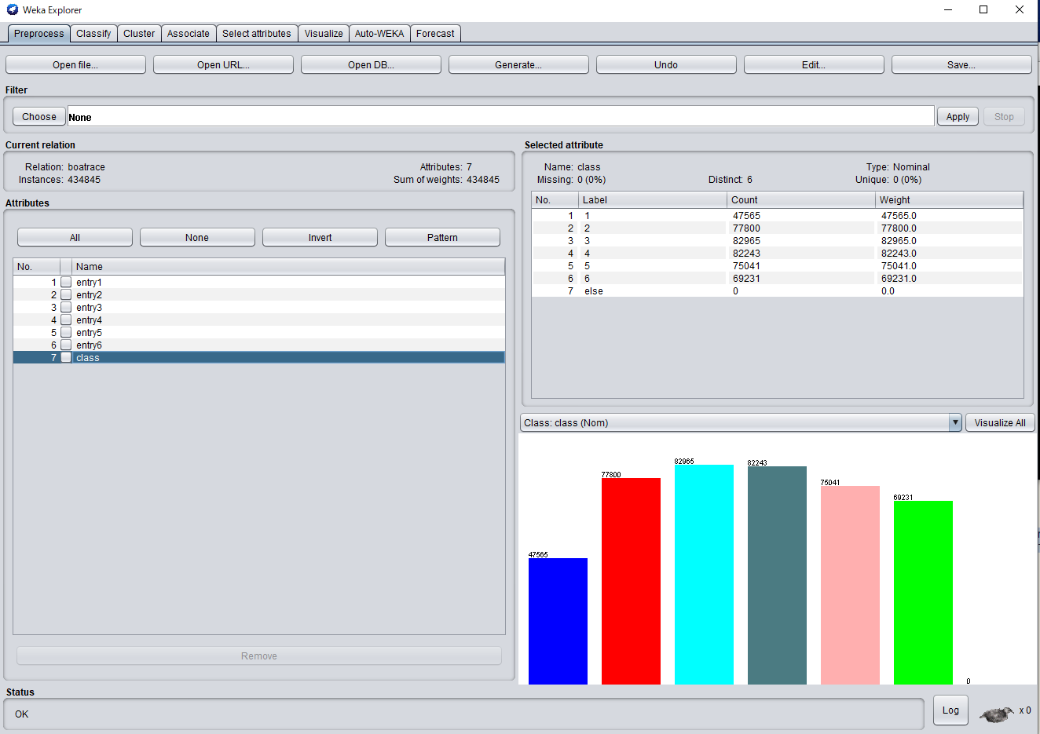
1착 데이터 분포
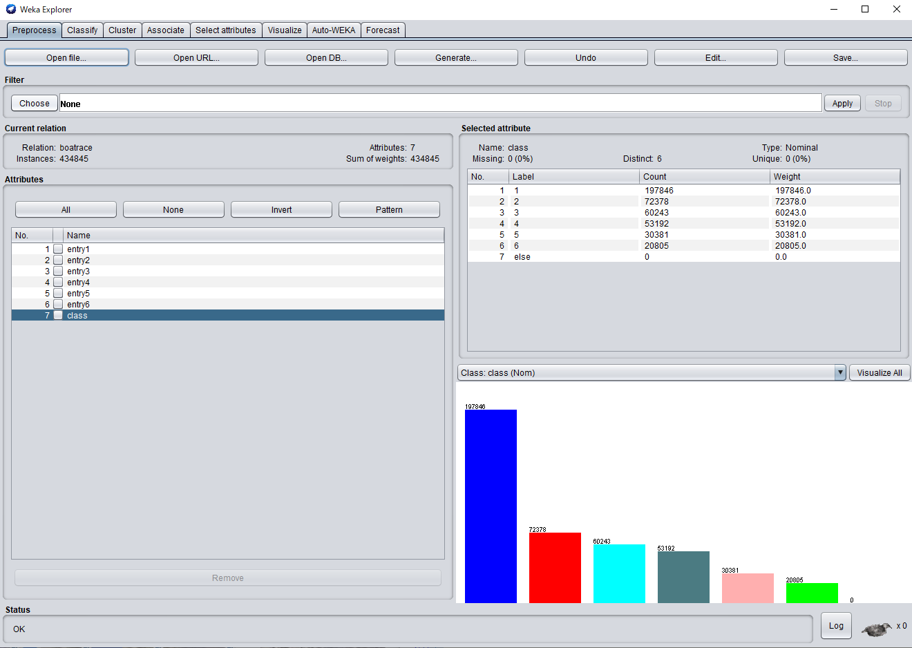

2착 데이터 분포
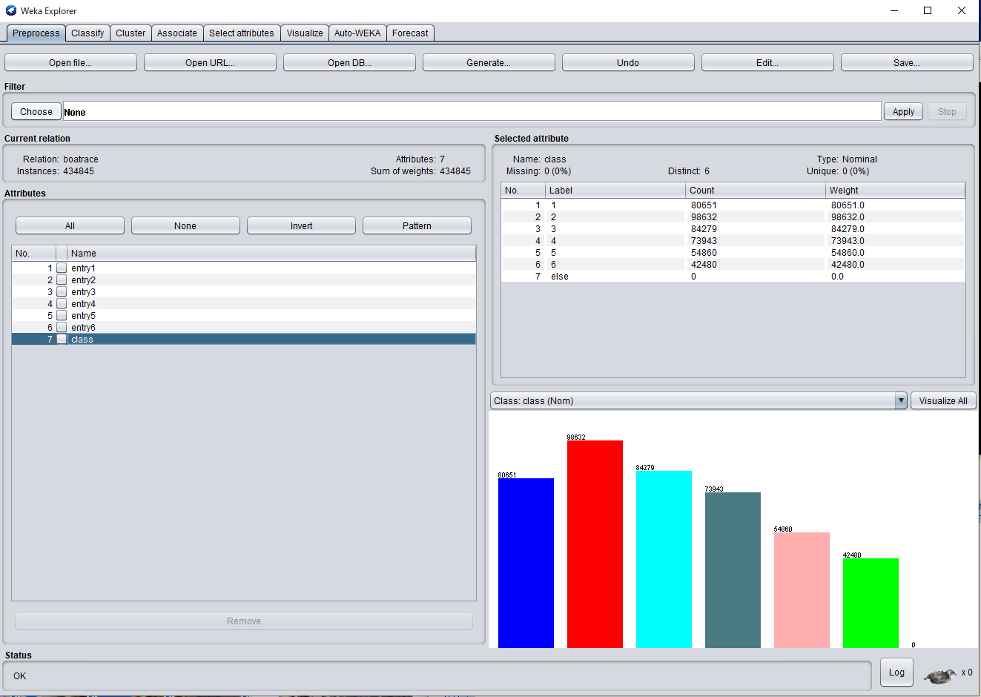

3착 데이터 분포

